F02.CFG-Paths
 |  | VVSS, Info Romana, 2023-2024

F02. Verificarea totalul valutar la sfarsitul zilei (la inchiderea ambelor ferestre) in functie de tipul platii

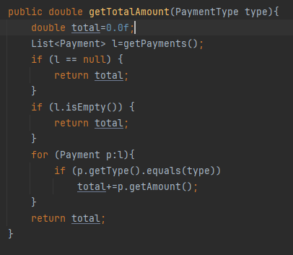
F02. Covered source code |  |  | F02. Control Flow Graph (CFG)
 |  |  |  | F02. Cyclomatic Complexity (CC)
Line No. | Source code |  | Se va insera CFG asociat codului sursa testat (poza, diagrama, etc.). | CC1 = No. of regions = |  | 5
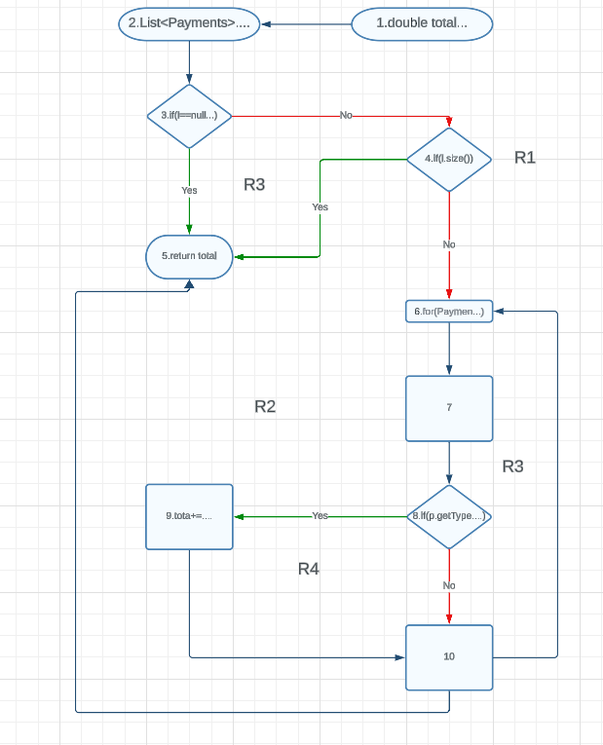
Req02_L01 | … |  |  | CC2 = Edges - Nodes + 2 = |  | 13 - 10 + 2 = 5
Req02_L02 | … |  |  | CC3 = No. of Conditions + 1 = |  | 4 + 1 = 5
Req02_L03 | …
... | …
.. | …
... | … |  |  | F02. Individual Paths
 |  |  |  | Path No. | Path
 |  |  |  | F02_P01 | 1 - 2 - 3(Yes) - 5
 |  |  |  | F02_P02 | 1 - 2 - 3(No) - 4(Yes) - 5
 |  |  |  | F02_P03 | 1 - 2 - 3(No) - 4(No) - 6 - 7 - 8(No) - 10 - 5
 |  |  |  | F02_P04 | 1 - 2 - 3(No) - 4(No) - 6 - 7 - 8(Yes) - 9 - 10 - 5

